表1
1.大部分禁止使用空格作为分割，下文空格仅供当前阅读方便，如要使用分割，用横杠"-"或下划线"_"代替，具体规范见下文；
2.规范一下是否使用合并单元格代替重复值

编号 | 表格名称 | 属性 | 格式 | 含义 | 备注
1 | 项目编号 | 可以用数字、英文；不可以用中文；英文必须大写；符号只能使用横杠“-”； | AM20XX XXXX-XX | 公司前缀 + 年 + 月 + 日 + ？？ | 之前会有"9个、4个"之类的中文是否有意义，项目编号不用中文，对我们来说比较不方便，因为我们一般从中文描述中直接了解该项目是做什么的，比较直观，如果你们觉得输入不方便，我们可以只提供项目编号，去掉后面中文描述部分。
2 | 客户 | 纯中文 | 张三 |  | 外国名字使用英文
3 | 爱默基因编号 | 可以用数字、英语；不能使用中文、符号；英文必须大写； | SDC XXXX XXXX | Sequencing DNA ChIP |  | 样品定义可以参考前面的图片，里面包含样品类型，建库类型等信息
 |  |  | SDA XXXX XXXX | Sequencing DNA Amplicon
 |  |  | 小基因组 | Sequencing DNA ??? | 不知道怎么定义
 |  |  | SRP XXXX XXXX | Sequencing RNA PolyA
 |  |  | SRR XXXX XXXX | Sequencing RNA Ribosome | 有疑问，Ribosome测序类型可能与16s 18s等造成歧义，真核测18s，原核测16s，一般是原核测序，直接写16s就行
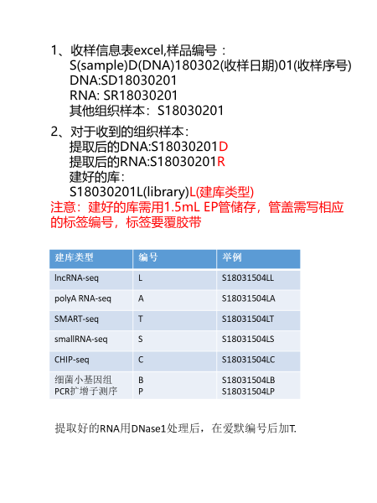
 |  |  | SRS XXXX XXXX | Sequencing RNA sgRNA
 |  |  | SRC XXXX XXXX | Sequencing RNA circleRNA
4 | 建库类型 | 纯中文 | 扩增子文库 |  | 原表格中有"样品名称"与"建库类型"，信息描述类似，不知道是否可以去冗余，仅留下一个 | 这些没问题
5 | 测序类型 | 仅可以使用数字加英文； | PE(SE)150 | 类型缩写+读长
6 | 样本类型 | 随意描述 | 组织
7 | 物种类型 | 官方拉丁文 | Homo_sapiens | 属名_种加词 | 使用二名法规范，见物种表；
8 | 测序量 | 仅可以使用数字加英文； | 1G_rawdata | 数值 rawdata(cleandata)
9 | Index编号 | 仅可以使用数字加英文； | A705 |  | 既然有编号，序列属性业务能力范畴，是否可以不显示序列信息
10 | Index正向序列 | 仅可以使用英文 | ACCCAGCA
11 | RNA提取情况 | 仅从"无降解","轻微降解","严重降解"中选取 |  |  | 具体名词定义需要规范，这个我说不好。是否降解，可以从RIN值判断，RIN>7，5-7轻微降解，5以下严重降解
12 | 测序次数 | 仅从"首测","加测","重测","测试"中选取 |  |  | 具体名词定义需要规范，这个我说不好。这个感觉没必要选择，大部分是首测，如果重测或加测会另外说明哈

